界面&功能
设置系统 |  |  |  |  | 功能规则

 | 功能入口

 | 1.主界面点击【设置】图标进入 | 

 | 基础设置界面
1
4
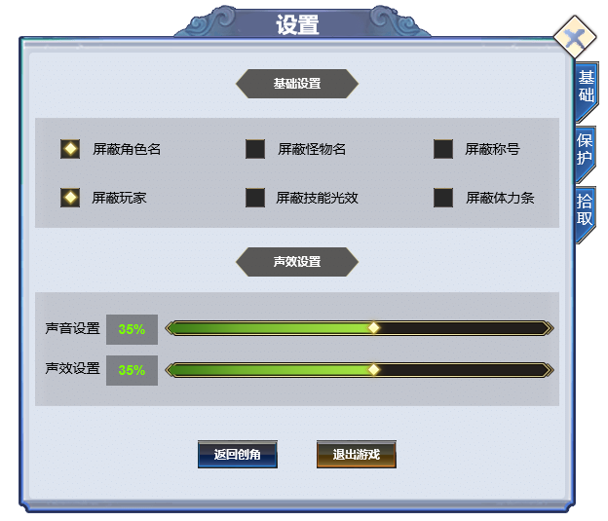
3
2
 |  |  | 1、标题 |  |  | 1、标题
 |  |  | ▶ | 显示功能名称 |  | ▶ | 显示功能名称

5
 |  |  | 2、功能子页签 |  |  | 2、功能子页签
 |  |  | ▶ | 【设置】、【挂机】等子页签 |  | ▶ | 【设置】、【挂机】等子页签
 |  |  | ▶ | 有选中和未选中状态 |  | ▶ | 有选中和未选中状态
 |  |  | 3、小标题 |  |  | 3、小标题
 |  |  | ▶ | 有底框的标题 |  | ▶ | 有底框的标题
 |  |  | 4、关闭按钮 |  |  | 4、关闭按钮
 |  |  | ▶ | 点击后关闭界面 |  | ▶ | 点击后关闭界面
 |  |  | 5、具体设置内容 |  |  | 5、具体设置内容
6
 |  |  | ▶ | 显示具体的设置内容，勾选框 |  | ▶ | 显示具体的设置内容，勾选框
 |  |  | ▶ | 有勾选和不勾选2种状态 |  | ▶ | 有勾选和不勾选2种状态
 |  |  | 6、声音设置 |  |  | 6、声音设置
 |  |  | ▶ | 包括：主音量、音效，进度条，百分比显示、文字提示 |  | ▶ | 包括：主音量、音效，进度条，百分比显示、文字提示
 |  |  | 7、常规设置按钮 |  |  | 7、常规设置按钮
 |  |  | ▶ | 返回选角按钮 |  | ▶ | 返回选角按钮

7

 | 保护设置界面

1
5
2
3
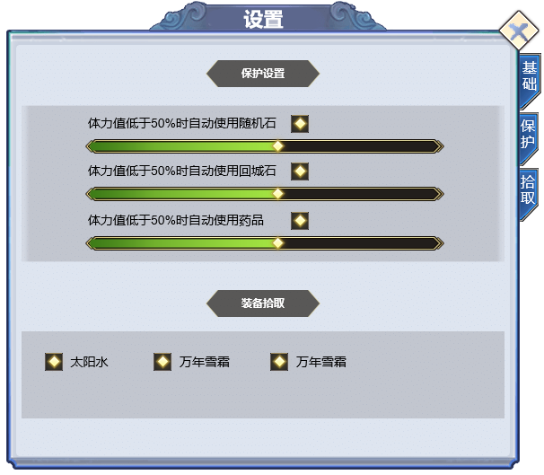
 |  |  | 1、标题、说明 |  |  | 1、标题、说明
 |  |  | ▶ | 显示功能名称 |  | ▶ | 显示功能名称

4
 |  |  | 2、功能子页签 |  |  | 2、功能子页签
 |  |  | ▶ | 显示子页签 |  | ▶ | 显示子页签
 |  |  | ▶ | 有选中和未选中状态 |  | ▶ | 有选中和未选中状态
 |  |  | 3、保护设置标题 |  |  | 3、保护设置标题
 |  |  | ▶ | 有底框的标题 |  | ▶ | 有底框的标题
 |  |  | 4、保护具体设置 |  |  | 4、保护具体设置
 |  |  | ▶ | 包括：勾选框、文字提示，进度条 |  | ▶ | 包括：勾选框、文字提示，进度条

 |  |  | 5、关闭按钮 |  |  | 5、关闭按钮
 |  |  | ▶ | 点击后关闭界面 |  | ▶ | 点击后关闭界面
 |  |  | 6、药品设置 |  |  | 6、药品设置
 |  |  | ▶ | 包括：勾选框、文字提示，进度条 |  | ▶ | 包括：勾选框、文字提示，进度条
 |  |  | ▶ | 显示具体的药品名称 |  | ▶ | 显示具体的药品名称
6

 | 拾取设置界面
1
2
3
 |  |  | 1、标题、说明 |  |  | 1、标题、说明
 |  |  | ▶ | 左侧显示功能名称 |  | ▶ | 左侧显示功能名称
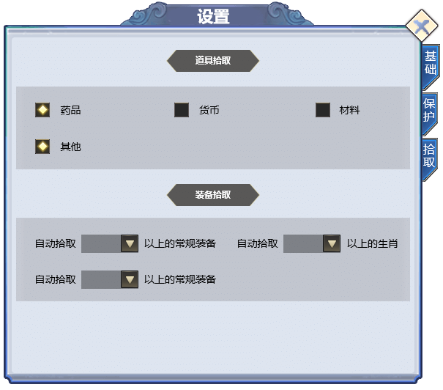
 |  |  | 2、功能子页签 |  |  | 2、功能子页签
 |  |  | ▶ | 显示子页签 |  | ▶ | 点击后，切换打开对应页签
 |  |  | ▶ | 有选中和未选中状态 |  | ▶ | 有选中和未选中状态
 |  |  | 3、战斗设置标题 |  |  | 3、保护设置标题
4
 |  |  | ▶ | 有底框的标题 |  | ▶
 |  |  | 4、拾取具体设置 |  |  | 4、拾取具体设置
 |  |  | ▶ | 包括：勾选框、文字提示 |  | ▶ | 包括：勾选框、文字提示
 |  |  | ▶ | 显示可拾取的具体内容 |  | ▶ | 显示可拾取的具体内容
 |  |  | 5、装备拾取设置
 |  |  | ▶ | 包括：勾选框、文字提示、下拉框 |  | 5、装备拾取设置
 |  |  | 6、下拉框 |  |  | ▶ | 包括：勾选框、文字提示、下拉框
 |  |  | ▶ | 点击下拉框会弹出下拉框选择界面 |  | 6、下拉框
 |  |  |  |  |  | ▶ | 点击下拉框会弹出下拉框选择界面
 |  |  |  |  |  | ▶ | 根据装备阶数显示具体内容

5

6

